Data
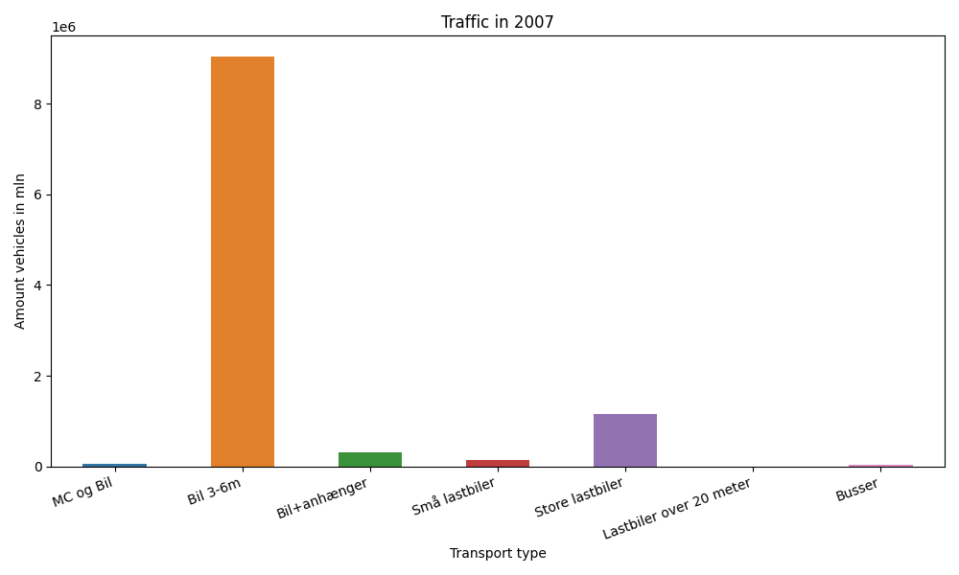
År | Måned | MC og Bil | Bil 3-6m | Bil+anhænger | Små lastbiler | Store lastbiler | Lastbiler over 20 meter | Busser | Total
2007 | 12 | 1175 | 705262 | 15321 | 9532 | 81364 | 0 | 2228 | 814882
2007 | 11 | 978 | 735092 | 18165 | 12078 | 102817 | 0 | 3180 | 872310
2007 | 10 | 2860 | 786264 | 23893 | 12258 | 109507 | 0 | 3385 | 938167
2007 | 9 | 4987 | 806967 | 26415 | 12262 | 97604 | 0 | 4464 | 952699
2007 | 8 | 10804 | 914487 | 45536 | 13338 | 101189 | 0 | 4624 | 1089978
2007 | 7 | 9653 | 882990 | 58124 | 11642 | 90423 | 0 | 3360 | 1056192
2007 | 6 | 8044 | 819555 | 32018 | 12691 | 98637 | 0 | 4736 | 975681
2007 | 5 | 7735 | 831803 | 28006 | 11482 | 99412 | 0 | 3583 | 982021
2007 | 4 | 5267 | 735938 | 22936 | 10306 | 92360 | 0 | 3053 | 869860
2007 | 3 | 3076 | 703638 | 18153 | 11565 | 101971 | 0 | 3432 | 841835
2007 | 2 | 230 | 542978 | 13497 | 9384 | 82734 | 0 | 2451 | 651274
2007 | 1 | 250 | 579192 | 13584 | 10145 | 91639 | 0 | 2265 | 697075

